Dados de entrada
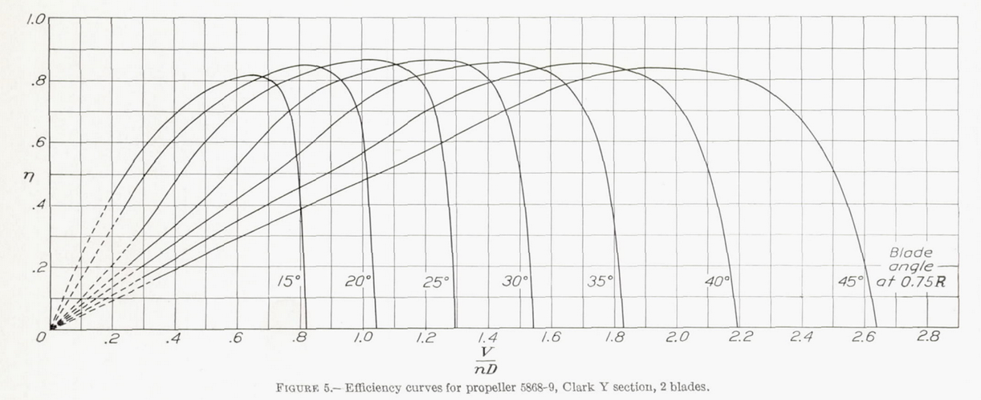
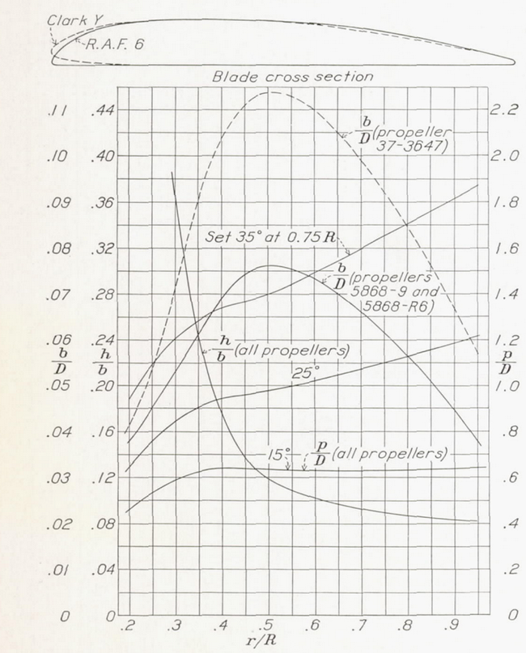
Hélice Clark y com passo de 25º
r/R | Corda normalizada (b/D) | Espessura relativa (h/b) | p/D (para 25º) | número da seção | p (m) | beta ° | Posição r (m) | Posição sem o hub (m)
0.30 | 0.05313 | 0.36305 | 0.85 | 1 | 1.69 | 41.95 | 0.30 | 0.00
0.40 | 0.06913 | 0.17476 | 0.95 | 2 | 1.89 | 36.96 | 0.40 | 0.10
0.50 | 0.07602 | 0.11790 | 0.98 | 3 | 1.96 | 31.96 | 0.50 | 0.20
0.60 | 0.07337 | 0.10141 | 1.02 | 4 | 2.05 | 28.49 | 0.60 | 0.30
0.70 | 0.06593 | 0.09213 | 1.07 | 5 | 2.15 | 26.01 | 0.70 | 0.40
0.80 | 0.05627 | 0.08650 | 1.13 | 6 | 2.26 | 24.19 | 0.80 | 0.50
0.90 | 0.04461 | 0.08282 | 1.19 | 7 | 2.37 | 22.77 | 0.90 | 0.60
1.00 |  |  |  | 8 |  |  | 1.00 | 0.70

Diâmetro do hub (m) | 0.3
Diâmetro da hélice (m) | 2

Comparação
Referência
J | Ct | J | Eficiência
0.0063829209333 | -1.3580682837E-05 | 0.0030233944362 | 0.1133797494
0.042733881993 | 0.042462268336 | 0.051963055595 | 0.11125845721
0.074793347276 | 0.076436609899 | 0.10438084938 | 0.10948866534
0.11752722927 | 0.11889887824 | 0.18120702263 | 0.10841880158
0.18589238667 | 0.18471086726 | 0.22661939028 | 0.10735446842
0.23081728549 | 0.24206209088 | 0.32092225821 | 0.10557730242
0.28420747662 | 0.28875700537 | 0.39769927058 | 0.10591589802
0.31851228146 | 0.35038614408 | 0.48153086996 | 0.10414057555
0.36991063911 | 0.42900019013 | 0.5759566401 | 0.098842261155
0.40634308426 | 0.49062480195 | 0.64594945032 | 0.093548248336
0.45770522675 | 0.56072828675 | 0.72299684756 | 0.086140317456
0.50899493893 | 0.61381064907 | 0.75812229999 | 0.079796105229
0.56458520068 | 0.67752215915 | 0.83171614505 | 0.071332444341
0.63074123367 | 0.72418991227 | 0.86684159748 | 0.064988232113
0.69901585318 | 0.76872549818 | 0.92295874787 | 0.05723187346
0.76937284407 | 0.80261835565 | 0.97214421346 | 0.048068284469
0.84821323483 | 0.83011018461 | 1.045762639 | 0.038900393902
0.93342749273 | 0.85546079257 | 1.1019289502 | 0.029735575889
0.99301952902 | 0.85958932015 | 1.1580829713 | 0.020922872716
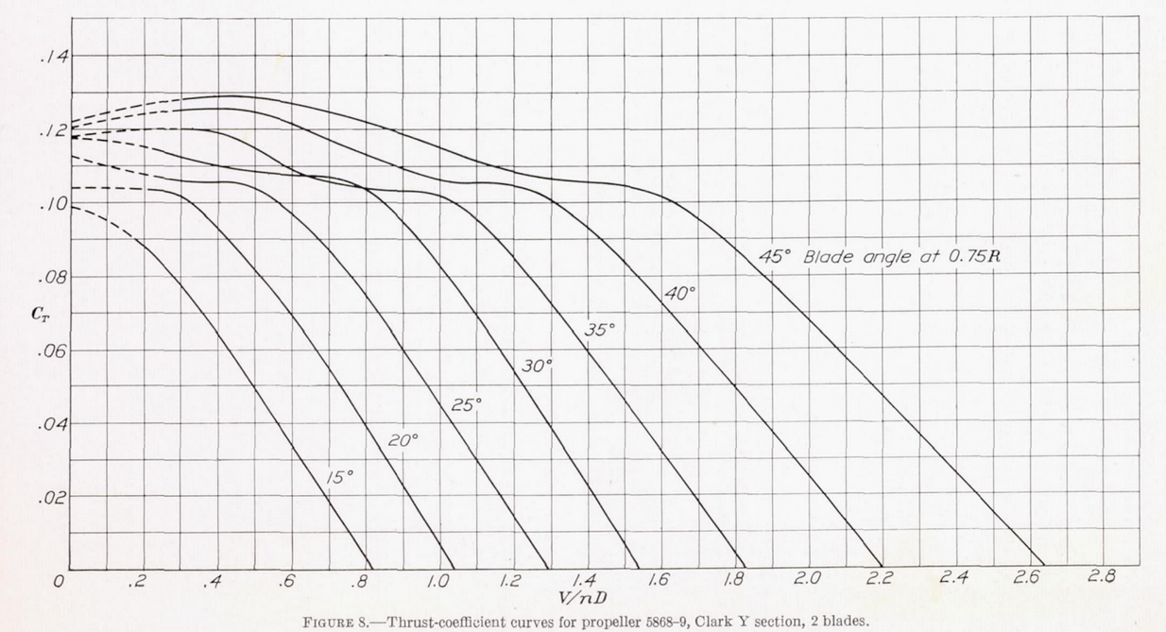
1.0568668459 | 0.86370879394 | 1.210721989 | 0.012815013734
1.1269974921 | 0.84441064363 | 1.2598460035 | 0.005411998943
1.1524476917 | 0.8252075581 | 1.2984250081 | 0.00012351672392
1.1927642122 | 0.79958986338
1.2202152991 | 0.7505952866
1.2349005441 | 0.70162787118
1.2473766648 | 0.63351621986
1.2578247368 | 0.58881313886
1.2576074458 | 0.53774977139
1.2721297227 | 0.45048483038
1.2761496048 | 0.3951571285
1.2821975356 | 0.31642085631
1.2882183049 | 0.23130166318
1.2920208961 | 0.12491059384
1.2915319916 | 0.010018017039

